Upload시중별도입력
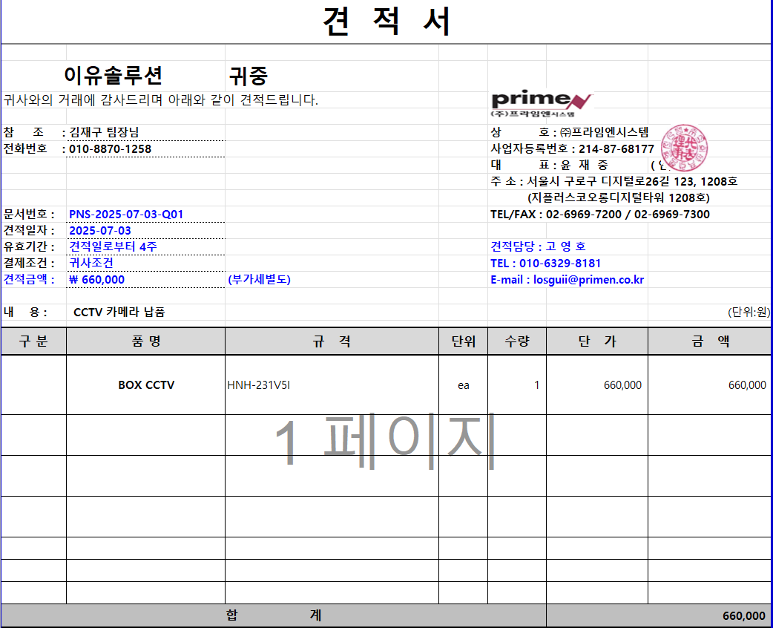
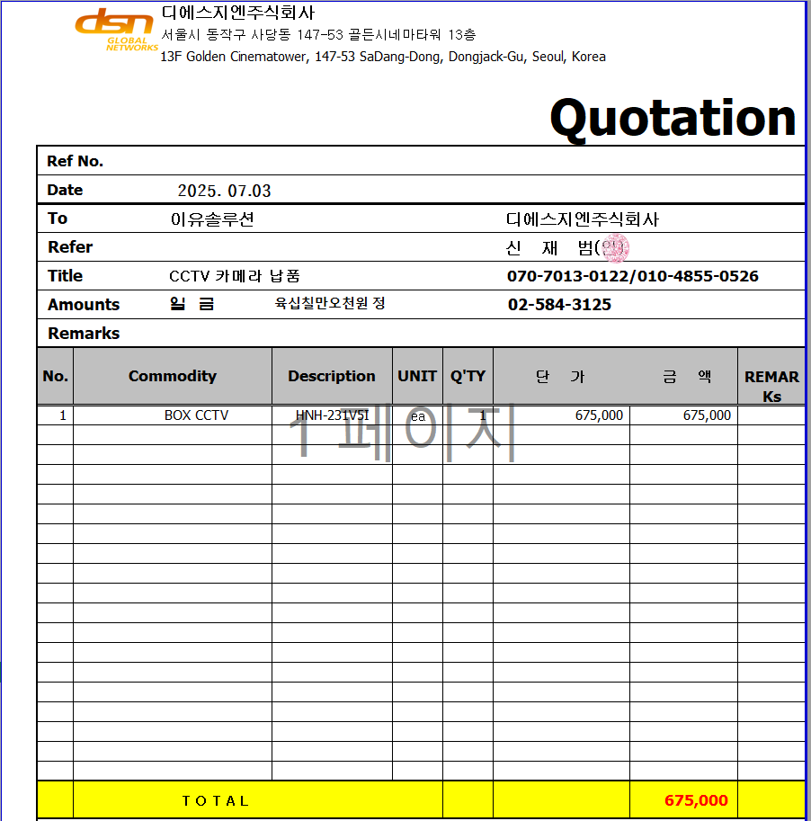
표준내역코드 | 세부공종 | 품명 | 규격 | 단위 | 수량 | 재료비단가 | 재료비소계 | 노무비단가 | 노무비소계 | 기계경비단가 | 기계경비소계 | 기타경비단가 | 기타경비소계 | 할증코드 | 재료비할증율 | 노무비할증율 | 할증내용
999999 | 통신 | UTP케이블 포설 | CAT6(LS) | m | 90 | 519 | 46,710
999999 | 통신 | RJ45 JACK 접속 | CAT6 | EA | 2 | 1,404 | 2,808
999999 | 통신 | BOX CCTV | HNH-231V5I | EA | 1 | 660,000 | 660,000

